Tabelle1
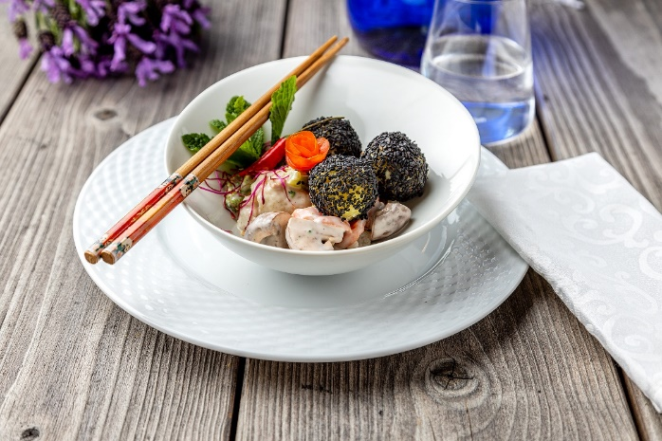
Gemüse-Bowl mit Sesam-Knödelinos®
Rezeptur / Vor- u. Nachkalkulation

Anzahl Portionen | 10 |  | Graue Felder können bearbeitet werden!

Artikel | Menge pro Port. in kg/l | Menge pro Anzahl Port. | Preis je kg/l/Stk. | Betrag gesamt | Verbrauch tatsächlich | Betrag tatsächlich
Burgis Knödelinos® | 0.075 | 0.750 |  | - € |  | - €
Karotten | 0.025 | 0.250 |  | - € |  | - €
Brokkoli | 0.025 | 0.250 |  | - € |  | - €
Blumenkohl | 0.020 | 0.200 |  | - € |  | - €
Champignons | 0.010 | 0.100 |  | - € |  | - € | ZUBEREITUNG
Zuckerschoten | 0.025 | 0.250 |  | - € |  | - €
Sellerie | 0.015 | 0.150 |  | - € |  | - € | Karotten, Brokkoli, Blumenkohl, Champignons, Zuckerschoten und Sellerie säubern und klein schneiden. In Butter andünsten und mit etwas Zucker glasieren. Die Schalotten fein würfeln und in einem separaten Topf anschwitzen. Die Schalotten mit Mehl bestäuben und mit der Sahne und dem Gemüsefond ablöschen. Die Soße mit Crème fraîche verfeinern und mit Salz, Pfeffer und Muskat würzen, anschließend zum Gemüse geben. Die Knödelinos® nach Anleitung kochen und in schwarzem Sesam wälzen. Das Gemüse und die Knödelinos® in einer Bowl anrichten.
Schalotten | 0.015 | 0.150 |  | - € |  | - €
Crème fraîche | 0.025 | 0.250 |  | - € |  | - €
Sahne | 0.025 | 0.250 |  | - € |  | - €
Gemüsefond | 0.050 | 0.500 |  | - € |  | - €
schwarzer Sesam | 0.010 | 0.100 |  | - € |  | - €
 |  | 0.000 |  | - € |  | - €
 |  | 0.000 |  | - € |  | - €
 |  | 0.000 |  | - € |  | - €
 |  | 0.000 |  | - € |  | - €
 |  | 0.000 |  | - € |  | - €
Gewürze | 0.002 | 0.020 |  | - € |  | - €
Salz, Pfeffer, Muskat | 0.000 | 0.000 |  | - € |  | - €
Öl, Butter, Divers | 0.025 | 0.250 |  | - € |  | - €
Betrag gesamt |  |  |  | - €
Betrag tatsächlich gesamt |  |  |  |  |  | - €
WE. Pro Pers. Kalkuliert |  |  |  | - €
plus Sicherheit in % | 6 |  |  | - €
WE.pro Pers. Gesamt |  |  |  | - €
WE.pro Pers. Tatsächlich |  |  |  |  |  | - €
plus Aufschlag in % | 320 | - € |  | - € | WE. In % | #DIV/0!
plus MwSt. in % | 19 | - € |  | - €
Verkaufspreis

